Sheet1
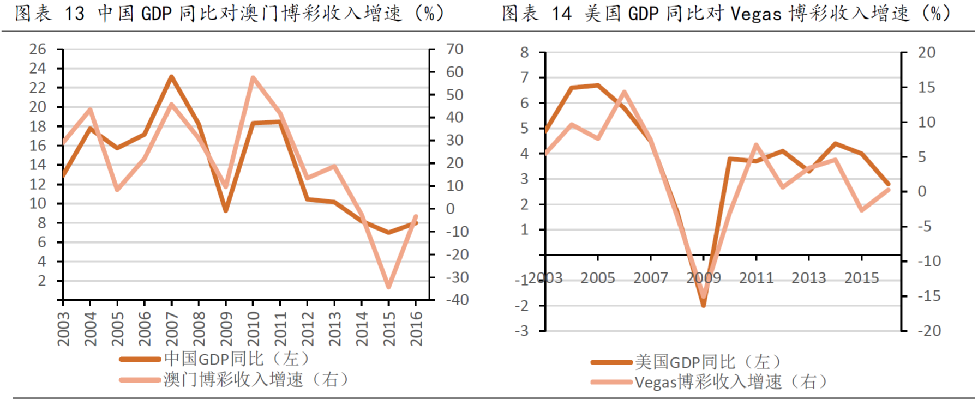
1.与朝阳产业和夕阳产业相比，哪些是日不落产业？
答：吃喝嫖赌。另外，个人认为香烟也是日不落产业，即吃喝嫖赌抽。

2.为什么衣食这些一般能穿越牛熊的消费股在A股和港股会显出显著的周期性，例如白酒、鞋服？
答：因为中国目前正在迈向中等收入国家的过程中，此时国民收入还是有很大一部分用于基本生活支出，当可支配收入较多时，对鞋服、白酒消费较多，而可支配收入较少时，首先就会削减此类消费支出；而不像欧美等发达国家，他们的收入远高于生活基本支出，对鞋服、酒类等消费会一直维持在一个固定的区间。所以白酒、鞋服在A股中会有周期性。

3.跟食品、鞋服等消费品行业相比，零售、餐饮、博彩、酒店甚至美容、足疗、洗浴、大保健的生意本质是什么？
答：有两种思路：1,、零售、餐饮、博彩、酒店等这些生意的本质是收割客流量。即收割越多客流量，生意越好。 2、此类生意是满足人们基本温饱后更高一层次的需求和欲望。像吃的更健康（餐饮）、住的更舒适（酒店）、象形更美丽（美容）、休闲更高档（足疗、洗 浴）、娱乐更开心（大保健）。类似于消费升级的逻辑。

4、以下哪些因素导致了日不落行业的周期性？a经济周期 b政府的行业政策 c竞争 d产业升级 e反腐等政治因素 f战乱
答：经济周期：收入增加，消费增多；收入下降，消费削减 政府的行业政策：如最近有谣言称政府未来会在海南开赌，或者早些年对赌牌的发放、现在对赌桌限制、赌场用地限制等，都对行业有不同影响 反腐等政治因素：最直接的就是2014年反腐对澳门的毁灭性打击 战乱：不解释

5、为什么在日不落产业中，博彩业的周期性特别显著？从供需两端加以说明
答:需求端——因为赌是排在人们欲望当中比较靠后的位置，只有当人的其他需求都被极大满足时，才会涉赌。例如，当人的基本生活需求都被满足了后，会产生进一步的需求升级，如吃的更好、住的更好、穿的更好、用的更好，当这些需求都被一一满足后，还有剩余财力，才会激发赌的需求。所以豪赌客大多都是富豪、老板、高官等。因此，只有当经济周期上升达到一定高点时，博彩业才会有大的爆发。而当经济周期下行时，收入下降，赌博会被第一个削减，所以会下降的比一般周期性行业更快、更低。从而有更明显的周期性。 供给端——博彩业需要配合新建酒店、购物中心等一系列物业。所以，当经济周期上行时，参与赌博人数增加，同时也会带动住宿、购物等其他消费，增加博彩业公司收入，另外，当经济上行早期，预料到未来行业可能会供不应求时，博彩公司才会加大投入，新建赌场或增加赌桌，从而在增加收益；这就导致了在经济周期高点时，博彩业收入会大幅提升。而经济周期下行，参与赌博人数下降，除了博彩收益下降，其他酒店、购物、会展等非博收入也会下降，从而导致行业收益更大幅下滑。因此，行业有更明显的周期性。

6、博彩业的周期性带给投资者什么样的机会？
a计算银河娱乐（27.hk）借壳上市后至今的收益率和年化收益率
答：2018.4.6日收盘价计算市值=70.5*43.13亿股=3040亿；借壳上市日市值=2005年5.20日市值+新发股份市值=6.5*14.4亿股+148亿=256亿
收益率=（3040/256）-1=1087%；年化收益率=20%

b计算银河娱乐借壳上市后至2008年股价最低点时的收益率
答：08年低点股价=0.5*39.38亿=19.69亿，收益率=（19.7-256）/256=-92%

c计算银河娱乐2008年股价最低点时的市值、PE和PB
答：市值=19.7亿；08年亏损，PE无法计算；PB=19.7/73=0.27

d计算银河娱乐2008年股价最低点至此后2014年最高点时的收益率
答：2014年1月20日为最高价，此时市值=84.5*42.24亿股=3569亿，则收益率=(3569/20)-1=1775%

e计算银河娱乐2014年股价最高点的市值、PE和PB
答：市值=3569亿，PE=3569/100=36；PB=3569/197=18

f计算金沙中国IPO上市后至今的收益率和年化收益率
答：上市市值=10.38*80.47亿=835亿，截止2018年4月6日市值=41.4*80.76亿=3343亿
收益率=(3343/835)-1=300%，年化收益率=14.7%

g计算金沙中国按IPO发行价计算的市值、PE和PB
答：市值=835亿；PE=835/(6.67*7.76)=14.5；PB=750/(43.6*7.76)=2.2

h计算金沙中国IPO上市后至2014年最高点时的收益率
答：2014年3月6日市值=66.25*80.63亿=5342亿；收益率=(5342/750)-1=612%

i计算金沙中国2014年股价最高点时的市值、PE和PB
答：市值=5342亿，PE=5342/22/7.7=31.5；PB=5342/64.5/7.76=10.7

7、参考美股、港股其他博彩股（永利NYSE：WYNN、米高梅NYSE：MGM、奥博控股880.HK等），熊市投资博彩股是否包赚不赔？有何风险？
答：大概率会盈利，但并非包赚不赔。首先是基本面的不确定性，如政策的改变，如海南开赌、限制旅客出入境、资金出入限制、开放互联网赌博等，或者个股公司赌牌到期后有续不到期的风险；另外更多的是技术层面，即使在熊市时买入，但股价仍然继续下跌，对心态是很大考验，可能会套牢后割肉，另外资金都有时间成本，即使买入价很低，但过几年甚至更长时间才开始上涨，即使有一定涨幅，故收益率不一定很高

8、博彩业提升收入主要靠哪些驱动因素？A客流增加 b客人收入增加 c增加赌台数量 d开新赌场 e提高最低投注金额 f增加非赌业收入
把你的选择按重要性排序，并加以说明
答：客流增加>客人收入增加>增加非赌业收入>提高最低投注金额>增加赌台数量>新开赌场
客人来了才能参与赌博，所以客流最重要；客人收入增加，才会赌或者赌的更大，所以排第二；增加非赌业收入，如会展、酒店，购物、旅游等其实是变相增加人流，排第三；提高最低投注金额，就是提高单价，排第四；增加赌台数量和新开赌场都是在需求端提升后，再增加收入的方法。

9、14年后澳门博彩业不振主要有哪些主要原因？
答：内地反腐、经济下滑。

附加题：
1、酒店的入住率，餐饮的翻台率和博彩单个台子的净收入有何联系？对比快餐和赌场，商业模式和关键营运指标有何异同？
答：都是衡量该行业的最核心指标之一，对上市公司的收入影响非常大。快餐和赌场行业的商业模式基本相同，都是靠人流产生收入，不同在于快餐必须靠主业即餐饮赚钱，而赌场可以考非博彩收入赚钱。两个行业关键营运指标有所不同。快餐的收入=翻台率*桌数*每次消费金额；而赌场的收入=每桌净收入*桌数+非博彩收入。而影响赌场每桌净收入的核心指标其实是客流量、入池率、庄家赢率和最小赌注，影响非博彩收入主要是客流量和酒店入住率。

2、按照中美人口、经济总量对比，澳门和拉斯维加斯博彩业收入对比，你认为澳门的博彩业发展是否面临增长的极限？
答：首先对照中美人口，限制澳门和vegas的博彩收入天花板的重要指标是人口渗透率。根据券商研报，2016年数据，vegas对美国本土的人口渗透率高达18%，而澳门对中国大陆 的人口渗透率不到0.7%，即使是渗透率最高的广东省也只有3.6%（香港除外）。所以，澳门还有很大的提升看空间，故还没有面临增长极限。 再对比经济总量，无论澳门还是vegas的博彩收入增速都和GDP增速同比高度相关，而中国目前仍然每年有6%的增速，现阶段仍处于高速增长，所以未来仍然有增长空间。 最后对比两地博彩业收入，澳门的博彩收入2016年2240亿，已经是vegas的6倍，但距离最高点2013年的3500亿博彩收入仍有较大空间，同时非博彩收入只有vegas的七分之 一，现在的政策是鼓励非博收入的增长，所以这一块业务同样有非常大的空间。 总结以上3点，所以澳门的博彩业还没有面临增长极限。

3、你认为人均GDP与博彩行业发展有怎样的联系？
答：高度正相关。人均GDP的高增长会带动博彩业收入增长。08年金融危机，无论澳门还是vegas的博彩业都同时陷入低点，而后的经济复苏，博彩业也在回暖。 从逻辑上分析，只有高收入，才会在赌博上有高消费；而低收入则不会有博彩消费。 从数据上分析，查看两者的走势图也是高度相关。

